Fiche4
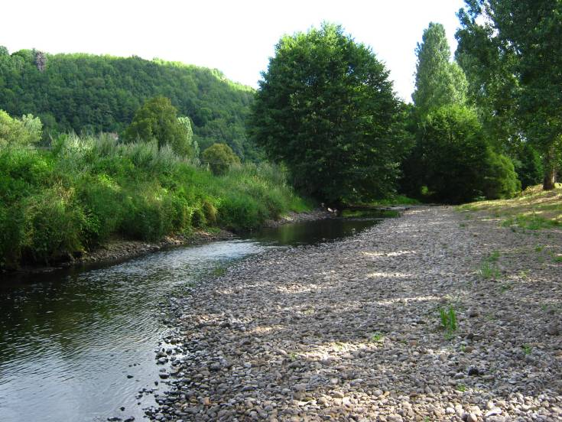
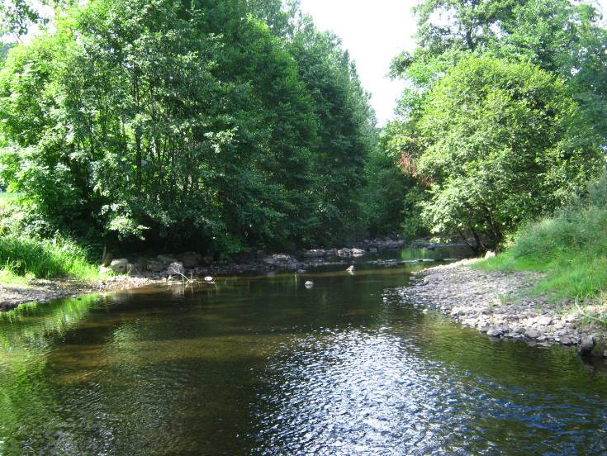
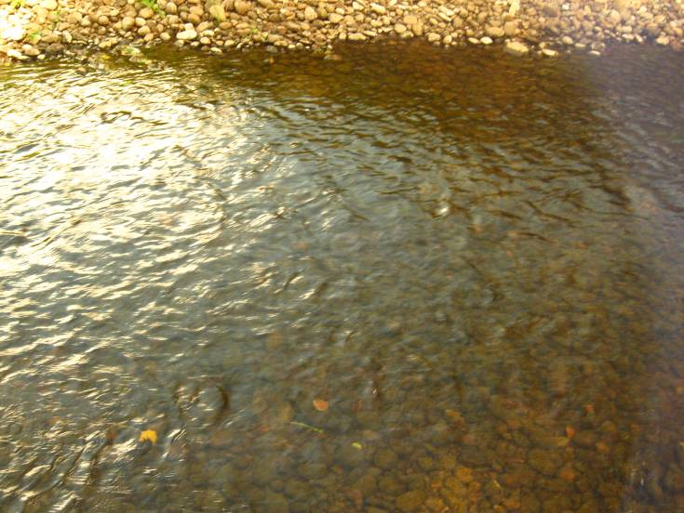
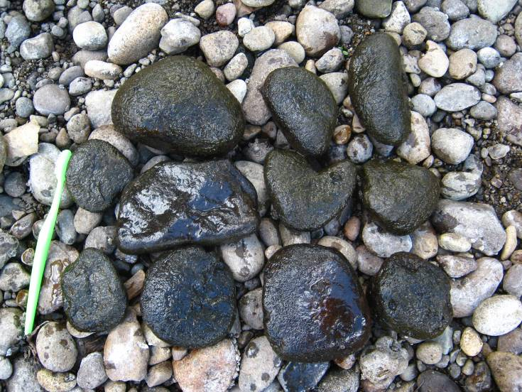
 |  | FICHE STATION DIATOMEES |  |  |  |  |  | Page 1/2
 |  |  |  |  |  |  |  | 2010

STATION

n° échantillon : | 20101499

COURS D'EAU : | JORDANNE |  | DATE : | 30/07/2010 |  | RENSEIGNEMENTS FACULTATIFS

STATION : | Jordanne à Saint-Simon |  | HEURE : | 10h50 |  | Code station : | 05065000 |  | Réseau : | RCS

COMMUNE : | Saint-Simon |  | PRELEVEUR : | TRO |  | Coordonnées : | Lambert II étendu |  | Altitude (m) : | 688
 |  |  |  |  |  | X = | 614598.458
LOCALISATION : | pont de Rouffiac, à l'amont d'Aurillac |  | n° Etude | E1829 |  | Y = | 1997208.421

Les mesures de distance, de profondeur et de vitesse des courants sont des estimations du préleveur

DESCRIPTION GENERALE

CONDITIONS HYDROLOGIQUES DES 15 JOURS PRECEDENTS : |  | étiage |  |  |  | REGIME HYDRAULIQUE : |  | étiage

OCCUPATION DU FOND DE VALLEE : |  | zone urbaine; prairie/friche; cultures |  |  |  | FACIES D'ECOULEMENTS (Classification de Malavoi) : |  | plat lentique; plat courant; radier

TRACE DU LIT : |  | sinueux |  |  |  | VITESSE DU COURANT sur la station : |  | < 5 cm/s; 5 à 25 cm/s; 25 à 75 cm/s

POLLUTION APPARENTE : |  | absence |  |  |  | GRANULOMETRIE DOMINANTE sur la station : |  | pierres, galets; graviers; sables

ASPECT DE L'EAU : |  | limpide |  |  |  | VEGETATION AQUATIQUE : |  | ≤10 %

COULEUR DE L'EAU : |  | incolore |  |  |  | LARGEUR (m) : |  | 7.50

DEPOT SUR LE FOND : |  | littoral

OPERATION DE PRELEVEMENT

MATERIEL DE PRELEVEMENT : |  | brosse |  |  |  | Fixateur : |  | éthanol

DESCRIPTION AU NIVEAU DU PRELEVEMENT

 |  |  |  |  |  | SUBSTRAT DE PRELEVEMENT : |  | cailloux
VITESSE DU COURANT au niveau du prélèvement : |  | 25 à 75 cm/s
 |  |  |  |  |  | Nbre de supports prospectés : |  | 10

 |  |  |  |  |  | au niveau du prélèvement :
 |  |  |  |  |  | PROFONDEUR DE L'EAU (cm) : |  | 15
OMBRAGE : |  | ouvert
 |  |  |  |  |  | DISTANCE A LA BERGE (m) : |  | 1.50

PHYSICO-CHIMIE

MESURES DE TERRAIN :
 | Température (°C) | 15.3 | Oxygène (mg/L) |  | 7.95 | pH |  |  | 8.00
 |  |  | Oxygène (%) |  | 78.60 | Conductivité (µS/cm) |  |  | 89.00

 |  | FICHE STATION DIATOMEES |  |  |  |  |  | Page 2/2
 |  |  |  |  |  |  |  | 2010

COMMENTAIRES
0

SCHEMA DE LA STATION
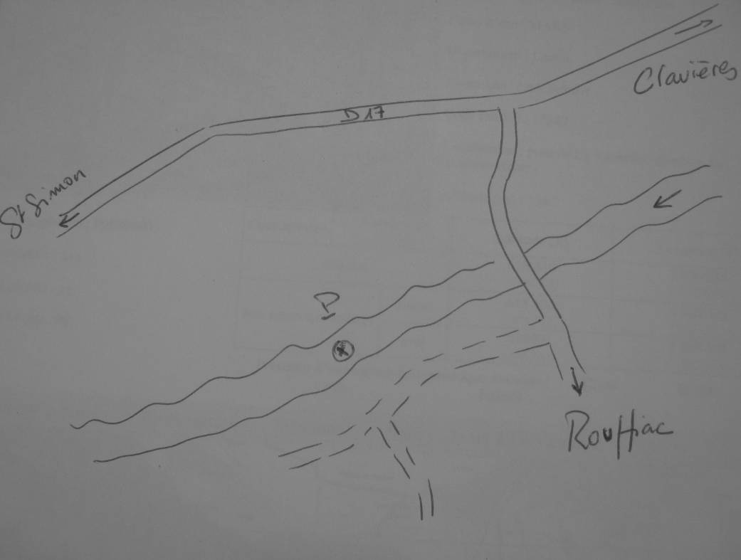

PHOTOGRAPHIES

